Padrón
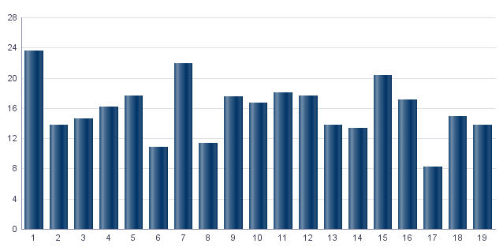
1. Padrón a 01/01/2023 . Distrito 3. Extramurs
1. Padró a 01/01/2023 . Districte 3. Extramurs

1.1. Evolución de la población
1.1. Evolució de la població

1991 | 1996 | 2001 | 2013 | 2014 | 2015 | 2016 | 2017 | 2018 | 2019 | 2020 | 2021 | 2022 | 2023
52,448 | 49,670 | 48,773 | 49,001 | 48,302 | 48,208 | 48,287 | 48,475 | 48,762 | 48,617 | 48,877 | 48,728 | 48,536 | 49,335

Fuente: Padrón Municipal de Habitantes.
Font: Padró Municipal d'Habitants.
Evolución de la población
Evolució de la població

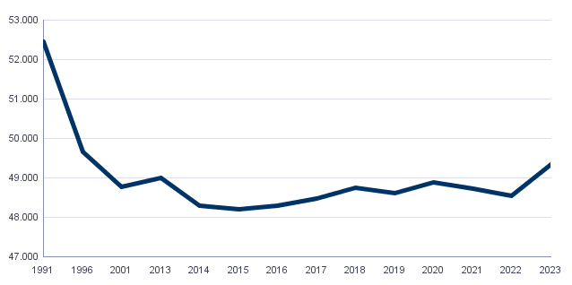

1.2. Superficie y densidad de población
1.2. Superficie i densitat de població

Personas / Persones | Superficie / Superfície | Densidad de población / Densitat de població
49,335 | 197.2 | 250.2

Nota: Superficie en hectáreas.
Fuente: Padrón Municipal de Habitantes. 01/01/2023
Nota: Superfície en hectàrees.
Font: Padró Municipal d'Habitants. 01/01/2023
1.3. Población por sexo y edad (grandes grupos)
1.3. Població per sexe i edat (grans grups)

 | Total | 0-15 | 16-64 | 65 y más
Total | 49,335 | 6,422 | 31,417 | 11,496
Hombres | 22,676 | 3,291 | 15,039 | 4,346
Mujeres | 26,659 | 3,131 | 16,378 | 7,150

Fuente: Padrón Municipal de Habitantes. 01/01/2023
Font: Padró Municipal d'Habitants. 01/01/2023
1.4. Población por sexo y edad (grupos de 5 años)
1.4. Població per sexe i edat (grups de 5 anys)

 | Total | 0-4 | 5-9 | 10-14 | 15-19 | 20-24 | 25-29 | 30-34 | 35-39 | 40-44
Total | 49,335 | 1,781 | 2,028 | 2,134 | 2,414 | 2,580 | 2,964 | 3,002 | 3,179 | 3,427
Hombres | 22,676 | 936 | 1,013 | 1,097 | 1,202 | 1,232 | 1,386 | 1,515 | 1,567 | 1,659
Mujeres | 26,659 | 845 | 1,015 | 1,037 | 1,212 | 1,348 | 1,578 | 1,487 | 1,612 | 1,768

 | 45-49 | 50-54 | 55-59 | 60-64 | 65-69 | 70-74 | 75-79 | 80-84 | 85 y más
Total | 3,704 | 3,748 | 3,571 | 3,307 | 2,836 | 2,513 | 2,246 | 1,699 | 2,202
Hombres | 1,807 | 1,736 | 1,706 | 1,474 | 1,225 | 1,041 | 846 | 600 | 634
Mujeres | 1,897 | 2,012 | 1,865 | 1,833 | 1,611 | 1,472 | 1,400 | 1,099 | 1,568

Fuente: Padrón Municipal de Habitantes.
Font: Padró Municipal d'Habitants.

1.5. Población según lugar de nacimiento y sexo
1.5. Població segons lloc de naixement i sexe

 | Total | València | Resto de l'Horta | Resto de la Comunidad | Resto del Estado | Extranjero
Total | 49,335 | 27,282 | 1,633 | 4,567 | 6,081 | 9,772
Hombres | 22,676 | 12,863 | 762 | 1,946 | 2,625 | 4,480
Mujeres | 26,659 | 14,419 | 871 | 2,621 | 3,456 | 5,292

Fuente: Padrón Municipal de Habitantes a 1 de enero de 2023.
Font: Padró Municipal d'Habitants a 1 de gener de 2023
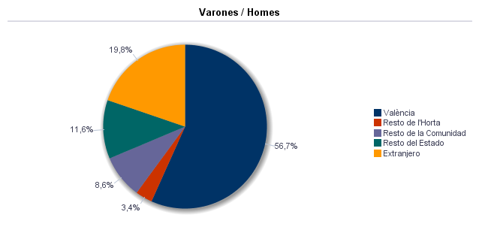

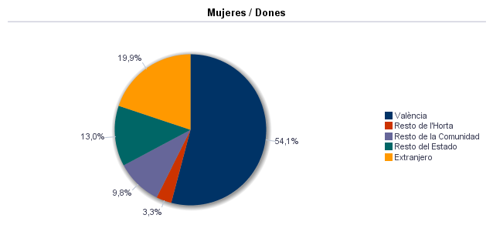

1.6. Población nacida en la Comunidad fuera de l'horta por comarcas principales
1.6. Població nascuda a la Comunitat fora de l'horta per comarques principals

Comarcas / Comarques
Total | 4,567
la Ribera Alta | 697
la Plana de Utiel-Requena | 291
la Safor | 385
la Serranía | 163
el Camp de Túria | 267
la Plana Alta | 227
la Costera | 269
l'Alacantí | 238
la Ribera Baixa | 275
la Vall d'Albaida | 223
Resto / Resta | 1,532

Fuente: Padrón Municipal de Habitantes a 1 de enero de 2023.
Font: Padró Municipal d'Habitants a 1 de gener de 2023
1.7. Población nacida en otras comunidades del Estado por comunidades principales
1.7. Població nascuda a altres comunitats de l'Estat per comunitats principals

Comunidades / Comunitats
Total | 6,081
Castilla - La Mancha | 1,314
Andalucía | 791
Madrid (Comunidad de) | 853
Aragón | 529
Castilla y León | 607
Cataluna | 561
Murcia (Región de) | 299
Extremadura | 180
Galicia | 185
País Vasco | 203
Asturias (Principado de) | 129
Balears (Illes) | 97
Resto | 329
 | 4

Fuente: Padrón Municipal de Habitantes a 1 de enero de 2023.
Font: Padró Municipal d'Habitants a 1 de gener de 2023
1.8. Población extranjera según nacionalidad, por contienentes
1.8. Població estrangera segons nacionalitat, per continents

 | Total | Resto UE(27) | Europa No UE(27) | África | América del Norte | América Central | América del Sur | Asia | Oceanía y Otros
Total | 7,179 | 2,214 | 917 | 344 | 284 | 454 | 2,060 | 896 | 10
Hombres | 3,426 | 1,066 | 399 | 237 | 142 | 153 | 949 | 473 | 7
Mujeres | 3,753 | 1,148 | 518 | 107 | 142 | 301 | 1,111 | 423 | 3

Fuente: Padrón Municipal de Habitantes a 1 de enero de 2023.
Font: Padró Municipal d'Habitants a 1 de gener de 2023
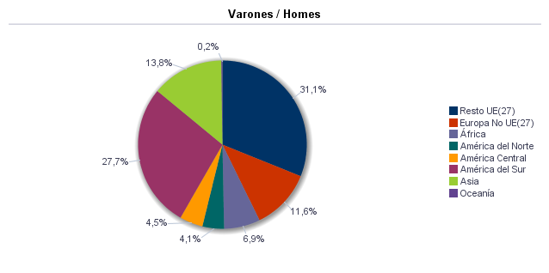

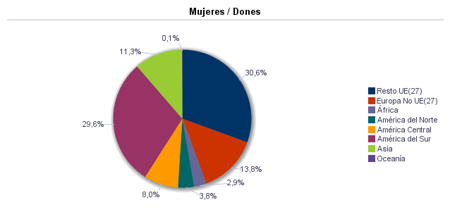

1.9. Población según sexo y estudios realizados
1.9. Població segons sexe i estudis realitzats

 | Total | No aplicable por ser menor de 18 años | No sabe leer ni escribir | Titulación inferior a graduado escolar | Graduado escolar o equivalente | Bachiller, Formación Profesional de Segundo Grado o Títulos equivalentes o superiores
Total | 49,335 | 7,361 | 20 | 2,958 | 8,394 | 30,602
Hombres | 22,676 | 3,757 | 6 | 1,133 | 3,722 | 14,058
Mujeres | 26,659 | 3,604 | 14 | 1,825 | 4,672 | 16,544

Fuente: Padrón Municipal de Habitantes a 1 de enero de 2023.
Font: Padró Municipal d'Habitants a 1 de gener de 2023
1.10. Número de hojas y personas
1.10. Nombre de fulls i persones

Total Personas | Personas |  | Total Hojas | Hojas |  | Total Media de personas por hoja / Mitjana de persones per full | Media de personas por hoja / Mitjana de persones per full
 | Vivienda familiar | Establecimiento colectivo |  | Vivienda familiar | Establecimiento colectivo |  | Vivienda familiar | Establecimiento colectivo
49,335 | 48,775 | 560 | 22,244 | 22,213 | 31 | 2.22 | 2.20 | 18.06

Fuente: Padrón Municipal de Habitantes a 1 de enero de 2023.
Font: Padró Municipal d'Habitants a 1 de gener de 2023
1.11. Número de hojas familiares según tamaño
1.11. Nombre de fulls familiars segons grandària

 | Hojas familiares / Fulls familiars
Total | 22,213
1 | 8,981
2 | 5,852
3 | 3,453
4 | 2,667
5 | 810
6 | 284
>=7 | 166

Fuente: Padrón Municipal de Habitantes a 1 de enero de 2023.
Font: Padró Municipal d'Habitants a 1 de gener de 2023
Hojas familiares según tamaño
Fulls familiars segons grandària

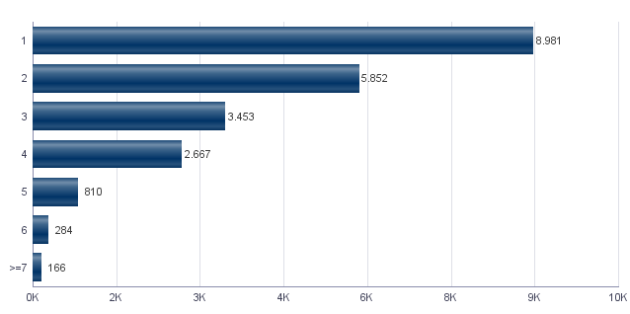

1.12. Número de hojas familiares según número de menores de 18 años
1.12. Nombre de fulls familiars segons nombre de menors de 18 anys

Número de menores / Nombre de menors | Hojas familiares / Fulls familiars
Total | 22,213
0 | 17,580
1 | 2,489
2 | 1,755
3 | 313
4 | 49
5 | 13
6 y más | 14

Fuente: Padrón Municipal de Habitantes a 1 de enero de 2023.
Font: Padró Municipal d'Habitants a 1 de gener de 2023
Hojas familiares según número de menores de 18 años
Fulls familiars segons nombre de menors de 18 anys

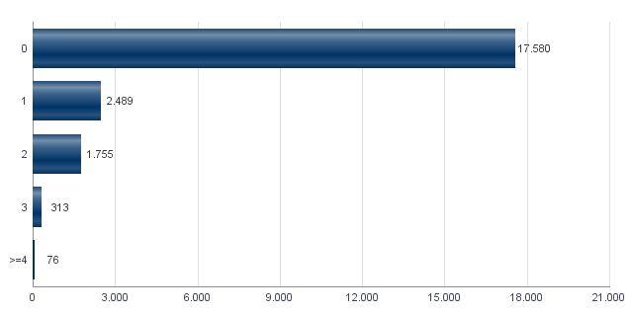

1.13. Número de hojas familiares según composición
1.13. Nombre de fulls familiars segons composició

Alguna persona de 0-15 | Alguna persona de 16-24 | Solamente / Solament de 0-24 | Alguna persona de 25-64 | Alguna persona >=65 | Solamente / Solament >=65 | Alguna persona >=80 | Solamente / Solament >=80
4,121 | 3,339 | 359 | 16,423 | 8,604 | 5,343 | 3,346 | 1,949

Fuente: Padrón Municipal de Habitantes a 1 de enero de 2023.
Font: Padró Municipal d'Habitants a 1 de gener de 2023
1.14. Indicadores demográficos del distrito |  |  | Indicadores demográficos de la ciudad
1.14. Indicadors demogràfics del districte |  |  | Indicadors demogràfics de la ciutat

Total |  |  | Total
Relación de masculinidad | 85.1 |  | Relación de masculinidad | 90.3
Edad media | 45.8 |  | Edad media | 44.8
Índice de envejecimiento | 179.0 |  | Índice de envejecimiento | 159.2
Índice de sobreenvejecimiento | 19.2 |  | Índice de sobreenvejecimiento | 15.7
Índice demográfico de dependencia | 57.0 |  | Índice demográfico de dependencia | 53.5
Índice de estructura de la población activa | 130.0 |  | Índice de estructura de la población activa | 131.5
Índice de reemplazamiento de la población en edad activa | 134.6 |  | Índice de reemplazamiento de la población en edad activa | 127.4
Razón de progresividad demográfica | 87.8 |  | Razón de progresividad demográfica | 83.2
Porcentaje de población extranjera | 14.6 |  | Porcentaje de población extranjera | 16.5

Fuente: Padrón Municipal de Habitantes. 01/01/2023 |  |  | Fuente: Padrón Municipal de Habitantes. 01/01/2023
Font: Padró Municipal d'Habitants. 01/01/2023 |  |  | Font: Padró Municipal d'Habitants. 01/01/2023
Edad media por distrito
Edat mitjana per districte

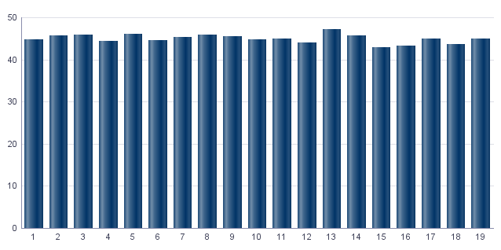

Índice de envejecimiento
Índex d'envelliment

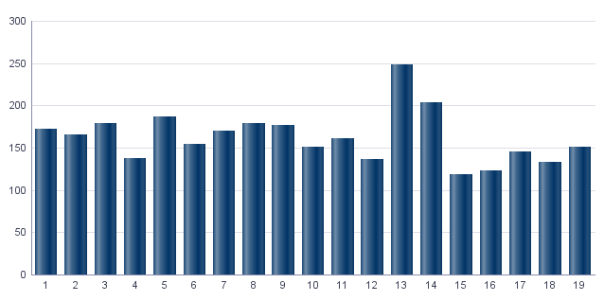

Porcentaje de población extranjera
Percentatge de població estrangera

MovPadrón
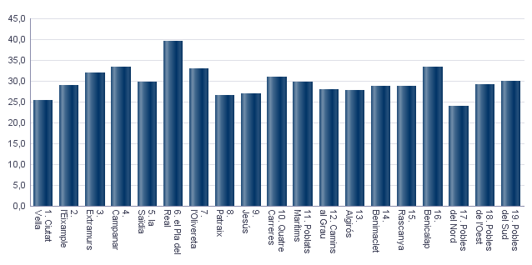
2. Movimientos en Padrón durante 2022 . Distrito 3. Extramurs
2. Moviments al Padró durant 2022 . Districte 3. Extramurs

2.1. Resumen de movimientos registrados en el Padrón Municipal
2.1. Resum de moviments registrats al Padró Municipal

 | Alta por inmigración | Alta por nacimiento | Alta por cambio de domicilio | Otras Altas | Total altas | Baja por emigración | Baja por defunción | Baja por cambio de domicilio | Otras Bajas | Total bajas
Total | 3,237 | 343 | 2,063 | 182 | 5,825 | 1,583 | 516 | 2,296 | 641 | 5,036
Hombres | 1,478 | 181 | 961 | 97 | 2,717 | 740 | 224 | 1,072 | 311 | 2,347
Mujeres | 1,759 | 162 | 1,102 | 85 | 3,108 | 843 | 292 | 1,224 | 330 | 2,689

Fuente: Padrón Municipal de Habitantes 2022
Font: Padró Municipal d'Habitants 2022
2.1.b Resumen crecimiento vegetativo, saldo intraurbano,saldo interurbano, saldo otros movimientos y saldo neto
2.1.b Resum creixement vegetatiu, saldo intraurbà, saldo interurbà, saldo altres moviments i saldo net

 | Crecimiento vegetativo / Creixement vegetatiu | Saldo Intraurbano / Intraurbà | Saldo Interurbano / Interurbà | Otros / Altres | Saldo Neto / Net

Total | -173 | -233 | 1654 | -459 | 789
Hombres | -43 | -111 | 738 | -214 | 370
Mujeres | -130 | -122 | 916 | -245 | 419

Fuente: Padrón Municipal de Habitantes 2022
Font: Padró Municipal d'Habitants 2022
Saldo de movimientos registrados en el Padrón
Saldo de movimients registrats al Padró

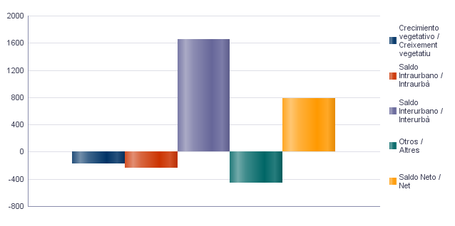

2.2. Indicadores demográficos |  |  | 2.2. Indicadores demográficos de la ciudad
2.2. Indicadors demogràfics |  |  | 2.2. Indicadors demogràfics de la ciutat

Total |  |  | Total
Tasa bruta de natalidad | 7.0 |  | Tasa bruta de natalidad | 6.7
Tasa bruta de inmigración intraurbana | 42.2 |  | Tasa bruta de inmigración intraurbana | 42.7
Tasa bruta de inmigración interurbana | 66.1 |  | Tasa bruta de inmigración interurbana | 62.4
Tasa bruta de mortalidad | 10.5 |  | Tasa bruta de mortalidad | 9.4
Tasa bruta de emigración intraurbana | 46.9 |  | Tasa bruta de emigración intraurbana | 42.7
Tasa bruta de emigración interurbana | 32.3 |  | Tasa bruta de emigración interurbana | 34.9
Tasa general de fecundidad | 32.0 |  | Tasa general de fecundidad | 29.9

Fuente: Padrón Municipal de Habitantes 2022 |  |  | Fuente: Padrón Municipal de Habitantes 2022
Font: Padró Municipal d'Habitants 2022 |  |  | Font: Padró Municipal d'Habitants 2022
Tasa general de fecundidad por distrito
Taxa general de fecunditat per districte

Censo
3. Censo de Población y Viviendas. 2011. Distrito 3. Extramurs
3. Cens de Població i Habitatges. 2011. Districte 3. Extramurs

3.1. Población de 16 y más años en viviendas principales según sexo y relación con la actividad económica
3.1. Població de 16 i més anys en habitatges principals segons sexe i relació amb l'activitat econòmica

 | Total |  | Activos |  | Ocupados a tiempo completo |  | Ocupados a tiempo parcial |  | Parados que han trebajado antes |  | Parados buscando su primer empleo |  | Inactivos
Hombres | 18,920 |  | 12,105 |  | 8,170 |  | 1,000 |  | 2,630 |  | 310 |  | 6,815
Mujeres | 23,150 |  | 12,815 |  | 7,445 |  | 2,420 |  | 2,505 |  | 440 |  | 10,335
Total | 42,070 |  | 24,915 |  | 15,615 |  | 3,420 |  | 5,135 |  | 750 |  | 17,155

Nota: Los datos se presentan redondeados a 0 y 5. Los datos marcados con * pueden contener errores elevados de muestreo.
Fuente: Censo de Población y Viviendas.
Nota: Les dades es presenten arredonides a 0 i 5. Les dades marcades amb * poden contenir errors elevats de mostreig.
Font: Cens de Població i Habitatges.
3.2. Población ocupada de 16 y más años en viviendas principales según sexo y actividad del establecimiento
3.2. Població ocupada de 16 i més anys en habitatges principals segons sexe i activitat de l'establiment

 | Total |  | Agricultura, ganadería y pesca |  | Industria |  | Construcción |  | Servicios
Hombres | 9,170 |  | 135 | * | 1,025 |  | 705 |  | 7,305
Mujeres | 9,870 |  | 120 | * | 595 |  | 135 | * | 9,020
Total | 19,035 |  | 255 |  | 1,620 |  | 835 |  | 16,325

Nota: Los datos se presentan redondeados a 0 y 5. Los datos marcados con * pueden contener errores elevados de muestreo.
Fuente: Censo de Población y Viviendas.
Nota: Les dades es presenten arredonides a 0 i 5. Les dades marcades amb * poden contenir errors elevats de mostreig.
Font: Cens de Població i Habitatges.
3.3. Población en viviendas principales de 16 y más años ocupada o parada que ha trabajado antes, según sexo y profesión
3.3. Població en habitatges principals de 16 i més anys ocupada o desocupada que ha treballat abans segons sexe i professió

 | Total |  | Ocupaciones militares |  | Dirección y gerencia |  | Técnicos y profesionales científicos e intelectuales |  | Técnicos y profesionales de soporte |  | Empleados de tipo administrativo
Hombres | 11,795 |  | 65 | * | 940 |  | 3,475 |  | 2,130 |  | 1,500
Mujeres | 12,370 |  | 15 | * | 605 |  | 4,255 |  | 1,345 |  | 2,420
Total | 24,165 |  | 80 | * | 1,545 |  | 7,730 |  | 3,470 |  | 3,920
 | Servicios de restauración, personales, protección y vendedores de los comercios |  | Trabajadores cualificados en la agricultura, ganadería y pesca |  | Artesanos y trabajadores cualificados de las industrias manufactureras, la construcción y la minería, excepto operadores de instalaciones y maquinaria |  | Operadores de instalaciones y maquinaría |  | Trabajadores no cualificados
Hombres | 1,255 |  | 200 | * | 995 |  | 490 |  | 740
Mujeres | 2,290 |  | 45 | * | 245 |  | 155 |  | 1,005
Total | 3,540 |  | 245 |  | 1,240 |  | 645 |  | 1,745

Nota: Los datos se presentan redondeados a 0 y 5. Los datos marcados con * pueden contener errores elevados de muestreo.
Fuente: Censo de Población y Viviendas.
Nota: Les dades es presenten arredonides a 0 i 5. Les dades marcades amb * poden contenir errors elevats de mostreig.
Font: Cens de Població i Habitatges.
Población en viviendas principales de 16 y más años ocupada o parada que ha trabajado antes según profesión
Població en habitatges principals de 16 i més anys ocupada o desocupada que ha treballat abans segons professió

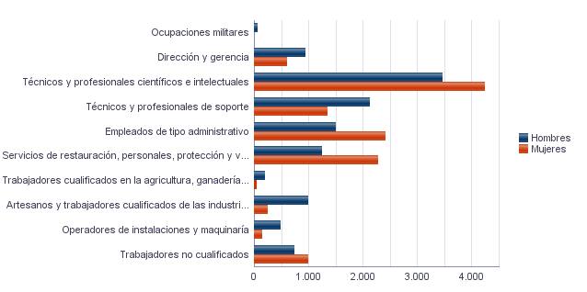

3.4. Población en viviendas principales de 16 y más años ocupada según sexo y situación profesional
3.4. Població en habitatges principals de 16 i més anys ocupada segons sexe i situació professional

 | Total |  | Empresario con personal |  | Empresario sin personal |  | Empleados fijos o indefinidos |  | Empleados eventuales |  | Ayuda familiar |  | Miembro de cooperativa
Hombres | 9,165 |  | 1,035 |  | 1,125 |  | 5,495 |  | 1,455 |  | 45 | * | 15 | *
Mujeres | 9,865 |  | 620 |  | 875 |  | 6,635 |  | 1,670 |  | 45 | * | 25 | *
Total | 19,035 |  | 1,650 |  | 1,995 |  | 12,130 |  | 3,125 |  | 90 | * | 40 | *

Nota: Los datos se presentan redondeados a 0 y 5. Los datos marcados con * pueden contener errores elevados de muestreo.
Fuente: Censo de Población y Viviendas.
Nota: Les dades es presenten arredonides a 0 i 5. Les dades marcades amb * poden contenir errors elevats de mostreig.
Font: Cens de Població i Habitatges.
3.5. Población en viviendas principales de 16 y más años según estado civil y sexo
3.5. Població en habitatges principals de 16 i més anys segons estat civil i sexe

 | Total |  | Solteros |  | Casados |  | Viudos |  | Separados |  | Divorciados
Hombres | 22,270 |  | 10,670 |  | 9,665 |  | 885 |  | 395 |  | 655
Mujeres | 26,535 |  | 11,080 |  | 9,600 |  | 4,105 |  | 560 |  | 1,190
Total | 48,805 |  | 21,750 |  | 19,265 |  | 4,990 |  | 950 |  | 1,845

Nota: Los datos se presentan redondeados a 0 y 5. Los datos marcados con * pueden contener errores elevados de muestreo.
Fuente: Censo de Población y Viviendas.
Nota: Les dades es presenten arredonides a 0 i 5. Les dades marcades amb * poden contenir errors elevats de mostreig.
Font: Cens de Població i Habitatges.
3.6. Mujeres en viviendas principales de 16 y más años según descendencia
3.6. Dones en habitatges principals de 16 i més anys segons descendència

Total |  | Sin hijos/as |  | Con hijos/as |  | 1 hijo/a |  | 2 hijos/as |  | 3 hijos/as |  | 4 o más hijos/as
23,150 |  | 9,145 |  | 14,005 |  | 3,355 |  | 6,310 |  | 2,605 |  | 1,735

Nota: Los datos se presentan redondeados a 0 y 5. Los datos marcados con * pueden contener errores elevados de muestreo.
Fuente: Censo de Población y Viviendas.
Nota: Les dades es presenten arredonides a 0 i 5. Les dades marcades amb * poden contenir errors elevats de mostreig.
Font: Cens de Població i Habitatges.

Vehículos
4. Parque de vehículos. 2023. Distrito 3. Extramurs
4. Parc de vehicles. 2023. Districte 3. Extramurs

4.1. Vehículos según tipo
4.1. Vehicles segons tipus

 | Vehículos | %
Total | 27,102 | 100.0%
Turismo | 20,032 | 73.9%
Autobús | 72 | 0.3%
Camión | 1,104 | 4.1%
Tractor | 335 | 1.2%
Remolque | 317 | 1.2%
Motocicleta | 4,349 | 16.0%
Ciclomotor | 893 | 3.3%

Fuente: Impuesto de Vehículos de Tracción Mecánica a 01/01/2023.
Font: Impost de Vehicles de Tracció Mecànica a 01/01/2023.
Evolución de Vehículos
Evolució de Vehicles

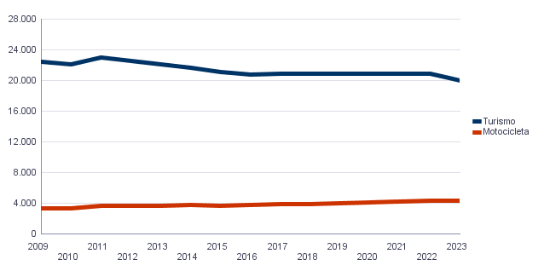

4.2. Turismos según potencia
4.2. Turismes segons potència

 | Turismos / Turismes
Total | 20,032
Menos de 8 CV | 1,542
De 8 a 11,99 CV | 9,827
De 12 a 15,99 CV | 7,283
De 16 CV a 19,99 CV | 1,018
De 20 CV y más | 362

Fuente: Impuesto de Vehículos de Tracción Mecánica a 01/01/2023.
Font: Impost de Vehicles de Tracció Mecànica a 01/01/2023.
Turismos según potencia
Turismes segons potència

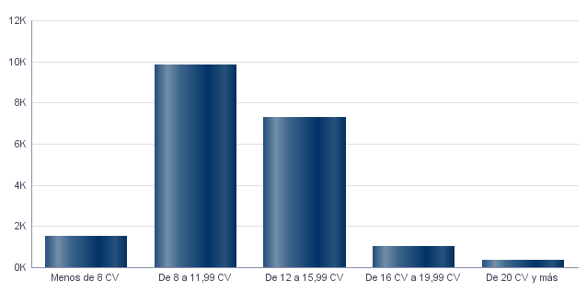

4.3. Turismos según tipo de propietario
4.3. Turismes segons tipus de propietari

 | Turismos / Turismes
Total | 20,032
Particulares | 18,268
Empresas y organizaciones | 1,764

Fuente: Impuesto de Vehículos de Tracción Mecánica a 01/01/2023.
Font: Impost de Vehicles de Tracció Mecànica a 01/01/2023.

Catastro
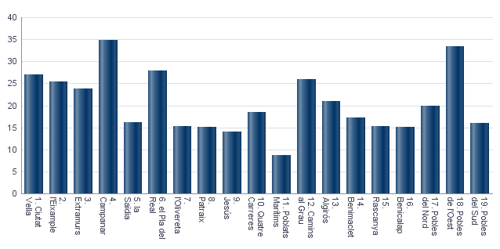
Seleccione Idioma |  | Seleccione año |  | Seleccione distrito
Castellano |  | 2023 |  | Ninguno

5. Catastro Inmobiliario Urbano a 01/01/2023 . Distrito 3. Extramurs
5. Cadastre Immobiliari Urbà a 01/01/2023 . Districte 3. Extramurs

5.1. Bienes Inmuebles según el año de antigüedad
5.1. Béns Immobles segons any d'antiguitat

Total | 1801-1900 | 1901-20 | 1921-40 | 1941-60 | 1961-80 | 1981-2000 | 2001-10 | 2011-20 | >2020
27,667 | 1,388 | 1,051 | 4,015 | 8,170 | 7,672 | 3,962 | 998 | 358 | 53

Fuente: Catastro de Bienes Inmuebles
Font: Cadastre de Béns Immobles
Bienes Inmuebles según el año de antigüedad
Béns Immobles segons any d'antiguitat

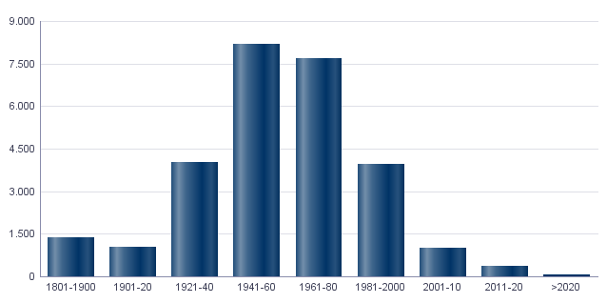

5.2. Bienes Inmuebles construidos después de 1800 según superficie construida
5.2. Béns Immobles construïts després de 1800 segons superfície construïda

Total | <=60 m² | 61-80 m² | 81-100 m² | 101-120 m² | 121-150 m² | 151-200 m² | >200 m² | Sup. construida media (m²)
27,667 | 1,575 | 3,678 | 5,216 | 5,581 | 6,709 | 4,170 | 738 | 116.2

Fuente: Catastro de Bienes Inmuebles
Font: Cadastre de Béns Immobles
5.3. Bienes Inmuebles construidos después de 1800 según valor catastral (en miles de euros)
5.3. Béns Immobles construïts després de 1800 segons valor cadastral (en milers d'euros)

Total | <=12 | 12-18 | 18-24 | 24-30 | 30-36 | 36-48 | 48-60 | 60-72 | >72 | No consta
27,667 | 240 | 978 | 1,151 | 1,949 | 2,582 | 5,077 | 4,459 | 3,495 | 7,728 | 8

Fuente: Catastro de Bienes Inmuebles
Font: Cadastre de Béns Immobles
5.4. Valores catastrales medios (suelo, construcción y total) para las bienes inmuebles posteriores a 1800
5.4. Valors cadastrals mitjans (sòl, construcció i total) per als béns immobles posteriors a 1800

Valor del suelo | Valor de la construcción | Valor total | Valor por m²
30,642.76€ | 27,935.66€ | 58,586.86€ | 504.14€

Fuente: Catastro de Bienes Inmuebles
Font: Cadastre de Béns Immobles
Valor catastral medio por bienes inmuebles
Valor cadastral mitjà per béns immobles

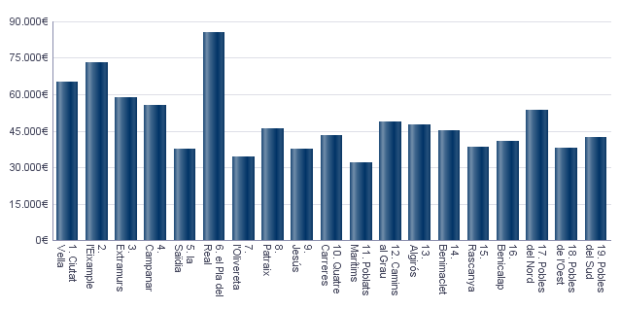

Valor catastral medio por metro cuadrado
Valor cadastral mitjà per metre quadrat

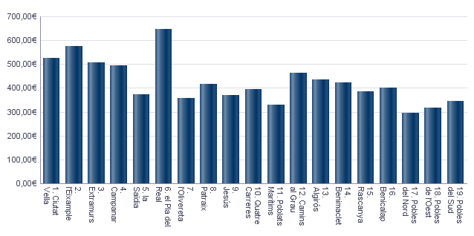

5.5. Superficie total de los aparcamientos y superficie por bien inmueble y turismo
5.5. Superfície total dels aparcaments i superfície per bé immoble i turisme

Superficie total aparcamientos (m²) | Superficie aparcamiento por vivienda | Superficie aparcamiento por turismo
481,408 | 17.4 | 23.79

Fuente: Catastro de Bienes Inmuebles
Font: Cadastre de Béns Immobles
Superficie media de aparcamientos por bien inmueble
Superfície mitjana d'aparcaments per bé immoble

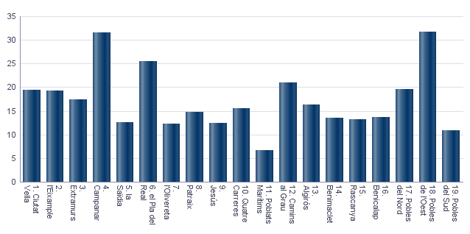

Superficie media de aparcamientos por turismo
Superfície mitjana d'aparcaments per turisme

Educación
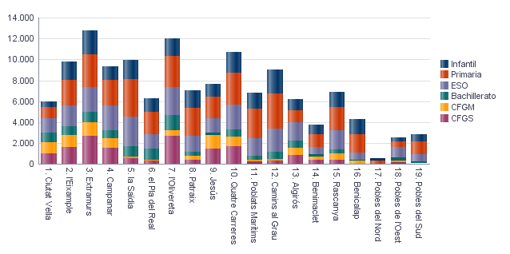
6. Equipamiento escolar. 2022 . Distrito 3. Extramurs
6. Equipament escolar. 2022 . Districte 3. Extramurs

Nota: Datos del curso que comienza en 2022.
Nota: Dades del curs que comença en 2022.

6.1 Educación preescolar e infantil
6.1. Eduació preescolar i infantil

 | Total | Público | Privado | Concertado
Centros | 22 | 3 | 12 | 7
Grupos | 130 | 18 | 62 | 50
Alumnos | 2,236 | 373 | 775 | 1,088

Nota: Datos provisionales de inicio de curso. No se incluyen los centros que cursan planes de estudios extranjeros.
Fuente: Conselleria de Cultura, Educación y Deporte. Oficina de Estadística. Ayuntamiento de València.
Nota: Dades provisionals d'inici de curs. No s'hi inclouen els centres que cursen plans d'estudis estrangers.
Font: Conselleria de Cultura, Educació i Esport. Oficina d'Estadística. Ajuntament de València.

6.2 Educación obligatoria
6.2. Educació obligatòria

 |  | Total | Público | Concertado/Privado
Primaria | Centros | 9 | 3 | 6
 | Grupos | 126 | 36 | 90
 | Alumnos | 3,176 | 891 | 2,285
ESO | Centros | 7 | 1 | 6
 | Grupos | 78 | 18 | 60
 | Alumnos | 2,314 | 512 | 1,802

Nota: Datos provisionales de inicio de curso. No se incluyen los centros que cursan planes de estudios extranjeros.
Fuente: Conselleria de Cultura, Educación y Deporte. Oficina de Estadística. Ayuntamiento de València.
Nota: Dades provisionals d'inici de curs. No s'hi inclouen els centres que cursen plans d'estudis estrangers.
Font: Conselleria de Cultura, Educació i Esport. Oficina d'Estadística. Ajuntament de València.

6.3 Educación postobligatoria
6.3. Educació postobligatòria

 |  | Total | Público | Privado | Concertado
Bachillerato | Centros | 6 | 1 |  | 5
 | Grupos | 32 | 6 |  | 26
 | Alumnos | 1,035 | 183 |  | 852
CFGM | Centros | 11 | 1 | 9 | 1
 | Grupos | 61 | 8 | 42 | 11
 | Alumnos | 1,321 | 215 | 862 | 244
CFGS | Centros | 11 | 1 | 9 | 1
 | Grupos | 95 | 33 | 35 | 27
 | Alumnos | 2,664 | 1,040 | 1,089 | 535

Nota: Datos provisionales de inicio de curso. No se incluyen los centros que cursan planes de estudios extranjeros.
Fuente: Conselleria de Cultura, Educación y Deporte. Oficina de Estadística. Ayuntamiento de València.
Nota: Dades provisionals d'inici de curs. No s'hi inclouen els centres que cursen plans d'estudis estrangers.
Font: Conselleria de Cultura, Educació i Esport. Oficina d'Estadística. Ajuntament de València.

Alumnado por nivel educativo y distrito
Alumnat per nivell educatiu i districte

ActEconom
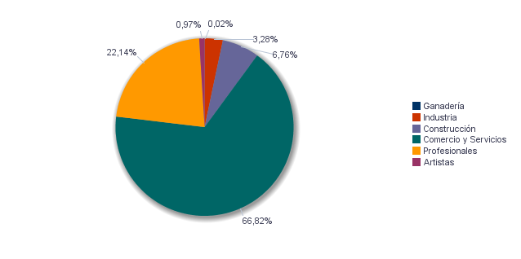
7. Censo de actividades económicas. 2023. Distrito 3. Extramurs
7. Cens d'activitats econòmiques. 2023. Districte 3. Extramurs

7.1. Actividades industriales según tipo
7.1. Activitats industrials seguns tipus

 | Total | Total
Suma Total | 396 | 100.0%
Energía y agua | 46 | 11.6%
Extracción y transformación de minerales no energéticos y productos derivados. Industria química | 10 | 2.5%
Industrias transformadoras de los metales. Mecánica de precisión | 88 | 22.2%
Otras industrias manufactureras | 252 | 63.6%

Fuente: Impuesto de Actividades Económicas. Oficina de Estadística. Ayuntamiento de València.
Font: Impost d'Activitats Econòmiques. Oficina d'Estadística. Ajuntament de València.
7.2. Actividades de comercio y servicios según tipo
7.2. Activitats de comerç i servicis segons tipus

 | Total | Total
Total | 7,838 | 100.0%
Comercio, Restaurantes y Hospedaje, Reparaciones | 2,724 | 34.8%
Transporte y Comunicaciones | 226 | 2.9%
Instituciones Financieras, Seguros, Servicios prestados a las empresas y alquileres | 3,223 | 41.1%
Otros servicios | 1,665 | 21.2%

Fuente: Impuesto de Actividades Económicas. Oficina de Estadística. Ayuntamiento de València.
Font: Impost d'Activitats Econòmiques. Oficina d'Estadística. Ajuntament de València.
7.3. Actividades profesionales según tipo
7.3. Activitats professionals segons tipus

 | Total | Total
Total | 3,233 | 100.0%
Profesionales de Agricultura, Ganadería, Caza, Silvicultura y Pesca | 23 | 0.7%
Profesionales de actividades propias de Energía y agua, Minería e Industria química | 8 | 0.2%
Profesionales de industrias de Aeronáutica, Comunicación y Mecánica de precisión | 18 | 0.6%
Profesionales de otras industrias manufactureras | 109 | 3.4%
Profesionales relacionados con la constucción | 288 | 8.9%
Profesionales relacionados con Comercio y Hostelería | 200 | 6.2%
Profesionales relacionados con Transporte y Comunicaciones | 4 | 0.1%
Profesionales relacionados con actividades Financieras, Jurídicas, Seguros y alquileres | 1,459 | 45.1%
Profesionales relacionados con Otros servicios | 1,124 | 34.8%

Fuente: Impuesto de Actividades Económicas. Oficina de Estadística. Ayuntamiento de València.
Font: Impost d'Activitats Econòmiques. Oficina d'Estadística. Ajuntament de València.
Actividades económicas del distrito
Activitats econòmiques del districte

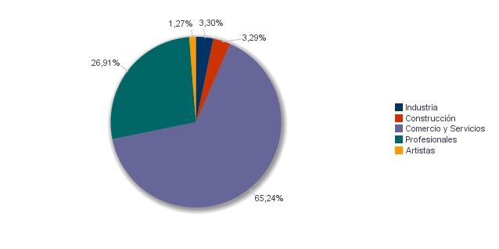

Actividades económicas de la ciudad
Activitats econòmiques de la ciutat

Elecciones
8.1. Elecciones Municipales 2023 . Distrito 3. Extramurs | Seleccione Año
8.1. Eleccions Municipals 2023 . Districte 3. Extramurs | 2023

8.1.1. Participación en las Elecciones Municipales 2023.
8.1.1. Participació a les Eleccions Municipals 2023.

Censo Electoral | Número de votos en blanco | Número de votos nulos | Número de votos total | Votos a Candidaturas | Abstención
36,280 | 252 | 142 | 28,209 | 27,815 | 8,071

Fuente: Ministerio del Interior. Datos Provisionales
Font: Ministeri de l'Interior. Dades Provisionals
Abstención en las Elecciones Municipales 2023
Abstenció a les Eleccions Municipals 2023

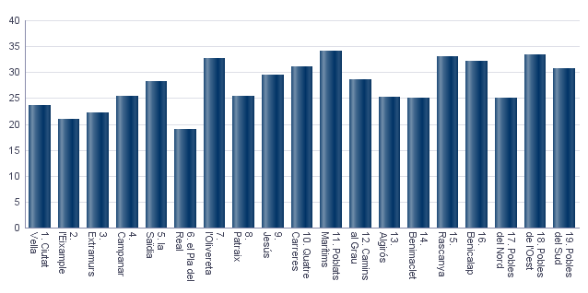

8.1.2. Votos a candidaturas en las Elecciones Municipales 2023.
8.1.2. Vots a candidatures a les Eleccions Municipals 2023.

 | Total
PARTIDO POPULAR | 12,277
COMPROMÍS PER VALÈNCIA: ACORD PER GUANYAR | 6,729
PARTIDO SOCIALISTA OBRERO ESPAÑOL | 3,684
VOX | 3,316
CIUDADANOS-PARTIDO DE LA CIUDADANIA | 734
UNIDES PODEM-ESQUERRA UNIDA | 557
PARTIDO ANIMALISTA CON EL MEDIO AMBIENTE (PACMA) | 167
VALENCIA UNIDA | 119
ESCAÑOS EN BLANCO PARA DEJAR ESCAÑOS VACÍOS | 61
PARTIDO COMUNISTA DE LOS PUEBLOS DE ESPAÑA | 37
POR UN MUNDO MAS JUSTO | 35
ACTUANDO CONTIGO PARTIDO PARA LA SOCIEDAD | 30
VALENCIA DECIDIX | 28
ESQUERRA REPUBLICANA DEL PAIS VALENCIÀ - ACORD MUNICIPAL | 22
FALANGE ESPAÑOLA DE LAS J.O.N.S. | 19

Fuente: Ministerio del Interior. Datos Provisionales
Font: Ministeri de l'Interior. Dades Provisionals
8.2. Elecciones Autonómicas 2023 . Distrito 3. Extramurs | Seleccione Año
8.2. Eleccions Autonòmiques 2023 . Districte 3. Extramurs | 2023

8.2.1. Participación en las Elecciones Autonómicas 2023.
8.2.1. Participació a les Eleccions Autonómicas 2023.

Censo Electoral | Número de votos en blanco | Número de votos nulos | Número de votos total | Votos a Candidaturas | Abstención
35,391 | 221 | 152 | 27,604 | 27,231 | 7,787

Fuente: Presidencia de la Generalitat Valenciana
Font: Presidència de la Generalitat Valenciana
Abstención en las Elecciones Autonómicas 2023
Abstenció a les Eleccions Autonòmiques 2023

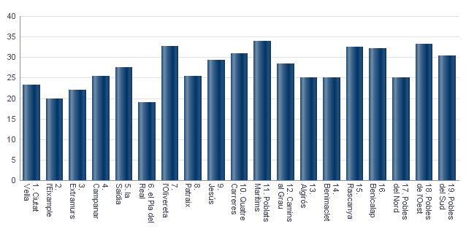

8.2.2. Votos a candidaturas en las Elecciones Autonómicas 2023.
8.2.2. Vots a candidatures a les Eleccions Autonòmiques 2023.

 | Total
PARTIDO POPULAR | 11,782
PARTIDO SOCIALISTA OBRERO ESPAÑOL | 5,217
COMPROMÍS: MÉS-INICIATIVA-VERDSEQUO | 4,228
VOX | 3,570
UNIDES PODEM-ESQUERRA UNIDA | 1,330
CIUDADANOS-PARTIDO DE LA CIUDADANIA | 617
PARTIDO ANIMALISTA CON EL MEDIO AMBIENTE | 167
COALICIÓ UNITS | 90
ESCAÑOS EN BLANCO PARA DEJAR ESCAÑOS VACÍOS | 72
ESQUERRA REPUBLICANA DEL PAÍS VALENCIÀ | 30
POR UN MUNDO MAS JUSTO | 29
PARTIDO COMUNISTA DE LOS PUEBLOS DE ESPAÑA | 28
DECIDIX | 23
RECORTES CERO | 20
ALIANZA POR EL COMERCIO Y LA VIVIENDA | 17
REPÚBLICA VALENCIANA / PARTIT VALENCIANISTE EUROPEU | 11

Fuente: Ministerio del Interior. Datos Provisionales
Font: Ministeri de l'Interior. Dades Provisionals
8.3. Elecciones Generales 2023 . Distrito 3. Extramurs | Seleccione Año
8.3. Eleccions Generals 2023 . Districte 3. Extramurs | 2023
 | Seleccione Mes
 | 7

8.3.1. Participación en las Elecciones Generales 2023.
8.3.1. Participació a les Eleccions Generals 2023.

Censo Electoral | Número de votos en blanco | Número de votos nulos | Número de votos total | Votos a Candidaturas | Abstención
35,970 | 237 | 197 | 29,091 | 28,657 | 6,879

Fuente: Ministerio del Interior. Datos Provisionales
Font: Ministeri de l'Interior. Dades Provisionals
Abstención en las Elecciones Generales 2023
Abstenció a les Eleccions Generals 2023

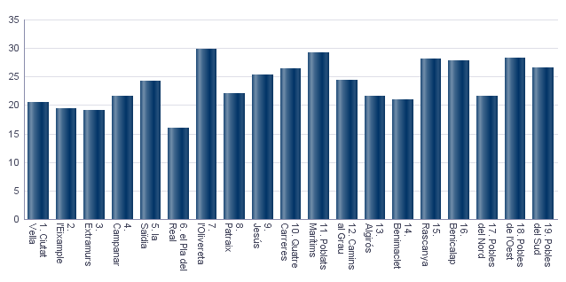

8.3.2. Votos a candidaturas en las Elecciones Generales 2023.
8.3.2. Vots a candidatures a les Eleccions Generals 2023.

 | Total
PARTIDO POPULAR | 12,520
PARTIDO SOCIALISTA OBRERO ESPAÑOL | 6,649
COMPROMÍS-SUMAR: SUMEM PER GUANYAR | 5,258
VOX | 3,958
PARTIDO ANIMALISTA CON EL MEDIO AMBIENTE | 130
FRENTE OBRERO | 35
POR UN MUNDO MÁS JUSTO | 30
ESTAT VALENCIÀ DEL BENESTAR | 27
CAMINANDO JUNTOS | 20
RECORTES CERO | 17
FALANGE ESPAÑOLA DE LAS JONS | 13

Fuente: Ministerio del Interior. Datos Provisionales
Font: Ministeri de l'Interior. Dades Provisionals

